注意事項
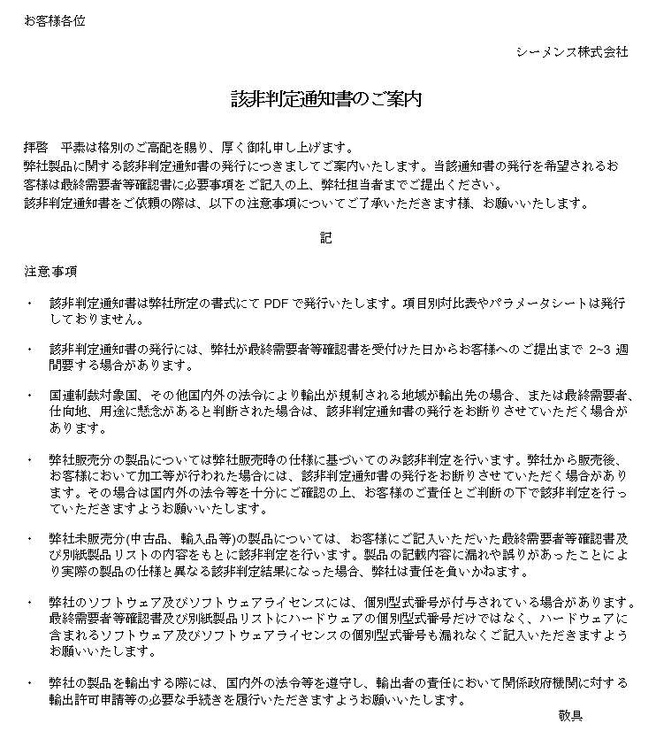

最終需要者等確認書
濃黄色は、依頼者によって入力される必須項目
淡黄色は、依頼者によって入力される任意項目
お客様への文章はプリントアウトされません
お客様各位
弊社発行の御見積書・納品書・御請求書には、2021年8月から順次該非判定結果を記載しております。 さらに該非判定通知書が必要なお客様は、本最終需要者等確認書にご記入いただき、該非判定通知書の発行が必要な理由も併せてお教えください。
現在、海外への製品輸出にあたり経済産業省より輸出先、用途等の明確化を図るよう指導が出ております。 御社ご案件に関しまして弊社での輸出管理のため、下記内容にご回答のうえ、ご返信くださいますようお願いいたします。 なお、輸出に際しては、国内外の法令等を遵守し、輸出者の責任において関係政府機関に対する輸出許可取得申請等の必要な手続きをご履行いただきますよう、お願い申し上げます。
 |  |  |  |  |  |  |  |  |  |  |  |  |  |  | シーメンス㈱
 |  |  |  |  |  | 宛 |  |  |  |  |  |  |  |  | JP_EC2022.01_v9.0(DI)
最終需要者等確認書
※は記入必須です |  |  |  |  |  |  | 依頼日 |  |  | 2021-10-28
依頼者※ (書類送付先） |  | 会社名
 |  | 会社名(英語）
 |  | ウェブサイト |  | http://
 |  | 住所 |  | 〒

 |  | 部署名 |  |  |  |  |  |  |  | TEL
 |  | 氏名 |  |  |  |  |  |  |  | E-mail
輸出者※ |  |  |  | FALSE | FALSE
 |  | 会社名
 |  | 会社名(英語）
 |  | ウェブサイト |  | http://
 |  | 住所 |  | 〒

最終需要者※ |  |  |  |  | FALSE
 |  | 会社名(英語)
 |  | 業種・業態
 |  | ウェブサイト |  | http://
 |  | 所在地(英語) |  |  |  |  |  |  |  |  |  |  | 国名
 |  | 設置場所(英語) |  |  |  |  |  |  |  |  |  |  | 国名
(輸出)品目※ 型式等詳細は製品リストにご記入ください |  | 製品名
 |  | 型式
 |  | 注文番号
(輸出)概要※ |  | 最終用途 |  |  |  | 3 |  |  |  |  | （ |  |  |  | ）
 |  | 用途・需要者チェック |  | ☑ | 用途要件に「はい」が一つでもある |  |  |  | (別紙2 ①に記入)
 |  |  |  | ☑ | 需要者要件に「はい」が一つでもある |  |  |  | (別紙2 ②に記入)
 |  | 輸出予定日
取引経路※ |  | 順番 |  | 日本語 |  |  |  | 国名/船籍 |  | 英語 |  |  |  | 国名/船籍
 |  | 1 | 会社名 | シーメンス株式会社 |  |  |  | 日本 |  | Siemens K.K. |  |  |  | JPN
 |  |  | 会社名
 |  |  | 会社名
 |  |  | 会社名
 |  |  | 会社名
 |  |  | 会社名
 |  |  | 会社名
 |  |  | 会社名
 |  |  | 会社名
 |  |  | 会社名
 |  |  | 船主社名
 |  |  | 船名
該非判定通知書の発行依頼の理由 |  | シーメンスの見積書、納品書、請求書（以下、書類と総称）には該非判定結果が記載されています。 さらに該非判定通知書が必要な理由をお教えください。
 |  |  |  | 1. 該非判定通知書が必要な会社／部署には、シーメンスの書類が届いていない
 |  |  |  | 2. 書類に該非判定結果の記載がなかった
 |  |  |  | 3. その他（具体的にお教えください) （ |  |  |  |  |  |  |  |  |  |  | ）
該非判定通知書 |  |  | 上記取引内容にて、該非判定通知書の発行を依頼します。
 |  |  | 発行には弊社が依頼を受け取ってから2～3週間要する場合があります。 下記注意事項に同意いただけない場合は、発行できません。
 |  |  |  | 「該非判定通知書のご案内」 に記載の注意事項に同意いたします。
 |  | 宛先社名

（弊社処理欄 - 取引審査承認欄）
受付日 |  |  |  | 受付No. |  |  |  | Informed |  | □ | 明らか | □ | DAMEX-result
該非判定 | <貨物> 輸出令別１: 項 号 (貨物等省令： 条 項 号） □ 該当 □ 非該当 □ 対象外
 | <技術> 外為令別表: 項 号 (貨物等省令： 条 項 号） □ 該当 □ 非該当 □ 対象外
審査判定 | □ 承認する □ 条件付き承認 □ 経済産業省へ届出／相談 □ 承認しない
コメント
起票・受付 |  | 取引承認 |  | 受付・該非判定作成
担当
営業部門責任者
受付
判定者
該非判定責任者
該非判定部門
事業部 輸出管理(BU BP)
輸出管理(JP BP)
最終確認

(該非判定済みの場合は、最終確認へ)
(only controlled item)

別紙1_製品リスト
受付No.（ ）
製品リスト
※は記入必須です
NO. | 製品名※ | 型 式 ※ | 注文番号 | 数※ 量 | ALNR | ECCN | HS-code | 判 定
 |  |  |  |  |  |  |  | 輸出令/別表１ |  | 外為令/別表
 |  | （正確にご記入願います） |  |  |  |  |  | 1～15 | 16 | 1～15 | 16
依頼者が入力する必須項目です。
今回の取引で対象となる製品名・型式・注文番号・数量を入力願います。
※注意事項：弊社のソフトウェアやライセンスには個別の型式番号が付与されている場合がありますので、ハードウェアだけでなく、ハードウェアに含まれるソフトウェアやライセンスの個別の型式番号も漏れなくご入力下さい。
ALNR, ECCN, 判定欄は該非判定（責任）者によって入力される項目です。
1
2
3
4
5
6
7
8
9
10
11
12
13
14
15
16
17
18
19
20
21
22
23
24
25
26
27
28
29
30

最終需要者等確認書 (記入例)
お客様への文章はプリントアウトされません
記入例
濃黄色は、依頼者によって入力される必須項目
淡黄色は、依頼者によって入力される任意項目
お客様各位
弊社発行の御見積書・納品書・御請求書には、2021年8月から順次該非判定結果を記載しております。 さらに該非判定通知書が必要なお客様は、本最終需要者等確認書にご記入いただき、該非判定通知書の発行が必要な理由も併せてお教えください。
現在、海外への製品輸出にあたり経済産業省より輸出先、用途等の明確化を図るよう指導が出ております。 御社ご案件に関しまして弊社での輸出管理のため、下記内容にご回答のうえ、ご返信くださいますようお願いいたします。 なお、輸出に際しては、国内外の法令等を遵守し、輸出者の責任において関係政府機関に対する輸出許可取得申請等の必要な手続きをご履行いただきますよう、お願い申し上げます。
 |  |  |  |  |  |  |  |  |  |  |  |  |  |  |  | シーメンス㈱
○×△（株） 輸出管理部 四井面須様 |  |  |  |  |  | 宛 |  |  |  |  |  |  |  |  |  | JP_EC2022.01_v9.0(DI)
弊社製品の購入先名
依頼日
最終需要者等確認書
国内での使用につき、輸出される予定がない場合は、以下の項目のみ入力
・依頼者（書類返送先） ・最終需要者 ・最終需要者 ・品目 ・取引経路
※は記入必須です |  |  |  |  |  |  |  | 依頼日 |  | 2018-12-26
依頼者の会社名（日本語・英語）
依頼者※ (書類送付先） |  | 会社名 |  | ABC株式会社
依頼者の会社URL
 |  | 会社名(英語） |  | ABC Corporation
 |  | ウェブサイト |  | http://www.abc.jp/
依頼者の会社の郵便番号と住所
 |  | 住所 |  | 〒 | 123-4567
「依頼者と同じ」にチェック：
・依頼者がその輸出者となり輸出を予定している場合
・納品先が今回の依頼者と同じ場合 （依頼者＝納品先/輸出者）
「在庫」にチェック： 納品先/輸出先が未特定で国内在庫となる場合
「開示できない」にチェック： 納品先または輸出者の情報を開示できない場合
上記以外の場合：チェックを入れず、以下の入力必須
・依頼者と異なる輸出者となる会社の情報
・依頼者と異なる国内の納品先の情報
 |  |  |  | 東京都品川区大崎ｘ－ｘｘ－ｘ
依頼者の所属部署と氏名
依頼者の連絡先
 |  | 部署名 |  | ○○事業部 |  |  |  |  |  | TEL | 03-123-4567
 |  | 氏名 |  | 山田○△ |  |  |  |  |  | E-mail | yamada@abcxx.jp
輸出者※
貨物の納入先/輸出者が依頼者と異なる場合、会社名（日本語・英語）
 |  | 会社名 |  | CDE株式会社
貨物の納入先/輸出者が依頼者と異なる場合、URL
 |  | 会社名(英語） |  | CDE Co. Ltd
 |  | ウェブサイト |  | http://www.cde./
貨物の納入先/輸出者が依頼者と異なる場合、郵便番号と住所
 |  | 住所 |  | 〒 | 765-4321
 |  |  |  | 香川県△○市△○ｘ－ｘｘ－ｘ
最終需要者が依頼者と異なる場合、最終需要者の会社名（英語）
「依頼者と同じ」にチェック：依頼者が最終需要者である場合
「在庫」にチェック：在庫として納品され、その後の最終需要者が未特定の場合
「開示できない」にチェック：最終需要者を開示できない場合
上記以外の場合：チェックを入れず、以下の入力必須
依頼者と異なる最終需要者の情報
※最終需要者が存在することを確認できる情報をご提出ください
（例：URL、会社案内、等）
最終需要者※
 |  | 会社名(英語) |  | EFG Inc.
最終需要者の業種・業態を入力
最終需要者のURLを入力
 |  | 業種・業態 |  | 半導体メーカー
最終需要者の住所と国名を入力
 |  | ウェブサイト |  | http://www.efg/
 |  | 所在地(英語) |  | XX Street, XXXXX, MA 01234 |  |  |  |  |  |  |  |  | 国名 | US
実際に貨物が設置される場所の住所と国名を入力
 |  | 設置場所(英語) |  | △△ Street, XXXXX, NH 04321 |  |  |  |  |  |  |  |  | 国名 | US
今回の取引で対象となる製品名・型式・注文番号
（複数の場合は、別紙の製品リストを使用）
(輸出)品目※ 型式等詳細は製品リストにご記入ください |  | 製品名 |  | ○○○△△△
 |  | 型式 |  | 1XXXXX-2XXX
 |  | 注文番号 |  | ABC-1-0000023
別紙2の①②に回答
（回答に応じて自動的にチェックが入る）
該当する最終用途いずれかにチェック。「その他」の場合は、必ずカッコ内に用途を記入。
(輸出)概要※ |  | 最終用途 |  |  |  | 3 |  |  |  |  | （ | 製造装置に設置予定 |  |  |  | ）
 |  | 用途・需要者チェック |  |  |  |  |  |  | (別紙2 ①に記入)
 |  |  |  |  |  |  |  |  | (別紙2 ②に記入)
輸出する場合予定している輸出日を記入
 |  | 輸出予定日 |  | 2019 |  | 年 | 1 | 月 | 15 | 日
弊社からはじまり、製品が最終需要者に渡るまでの
取引経路（製品の流れ）をすべて入力。
会社名と国名（英語）は必須。
船舶に据え付ける場合は、船舶の船主社名/国名、船名/船籍を入力。
取引経路※ |  | 順番 |  | 日本語 |  |  |  |  | 国名/船籍 | 英語 |  |  |  |  | 国名/船籍
 |  | 1 | 会社名 | シーメンス株式会社 |  |  |  |  | JP | Siemens K.K. |  |  |  |  | JP
 |  | 2 | 会社名 | ABC株式会社 |  |  |  |  | JP | ABC Corporation |  |  |  |  | JP
 |  | 3 | 会社名 | CDE株式会社 |  |  |  |  | JP | CDE co.,Ltd |  |  |  |  | JP
 |  | 4 | 会社名 |  |  |  |  |  |  | EFG Inc. |  |  |  |  | US
 |  |  | 会社名
 |  |  | 会社名
 |  |  | 会社名
 |  |  | 会社名
 |  |  | 会社名
 |  |  | 会社名
 |  | 5 | 船主社名 |  |  |  |  |  |  | ZZZ Ocean Company |  |  |  |  | SP
 |  | 6 | 船名 |  |  |  |  |  |  | Paradise |  |  |  |  | SP
該非判定通知書の発行依頼の理由 |  | シーメンスの見積書、納品書、請求書（以下、書類と総称）には該非判定結果が記載されています。 さらに該非判定通知書が必要な理由をお教えください。
 |  |  |  | 1. 該非判定通知書が必要な会社／部署には、シーメンスの書類が届いていない
 |  |  |  | 2. 書類に該非判定結果の記載がなかった
 |  |  |  | 3. その他（具体的にお教えください) （ |  |  |  |  |  |  |  |  |  |  |  | ）
別紙『該非判定通知書のご案内』に記載の「注意事項」をご一読いただき、同意いただいた場合は、チェックを入れる。
同意にチェックがない場合は、該非判定通知書を発行することができません。
入力した内容に変更が生じた場合は、改めて取引内容を記入し、最終需要者等確認書をご提出ください。
該非判定通知書 |  | 要 |  | 発行には発行には弊社が依頼を受け取ってから2～3週間要する場合があります。 下記注意事項に同意いただけない場合は、発行できません。
判定通知書の宛先に記入する社名を入力。空欄の場合は、依頼者の会社名宛にて発行。
 |  |  |  | 「該非判定通知書のご案内」 に記載の注意事項に同意いたします。
 |  | 宛先社名

（弊社処理欄 - 取引審査承認欄）
受付日 |  |  |  | 受付No. |  |  |  |  | Informed | □ | 明らか | □ | DAMEX-result
該非判定 | <貨物> 輸出令別１: 項 号 (貨物等省令： 条 項 号） □ 該当 □ 非該当 □ 対象外
 | <技術> 外為令別表: 項 号 (貨物等省令： 条 項 号） □ 該当 □ 非該当 □ 対象外
審査判定 | □ 承認する □ 条件付き承認 □ 経済産業省へ届出／相談 □ 承認しない
コメント
起票・受付 |  | 取引承認 |  | 受付・該非判定作成
担当
営業部門責任者
受付
判定者
該非判定責任者
該非判定部門
事業部 輸出管理(BU BP)
輸出管理(JP BP)
最終確認

(該非判定済みの場合は、最終確認へ)
(only controlled item)

